Титульный лист
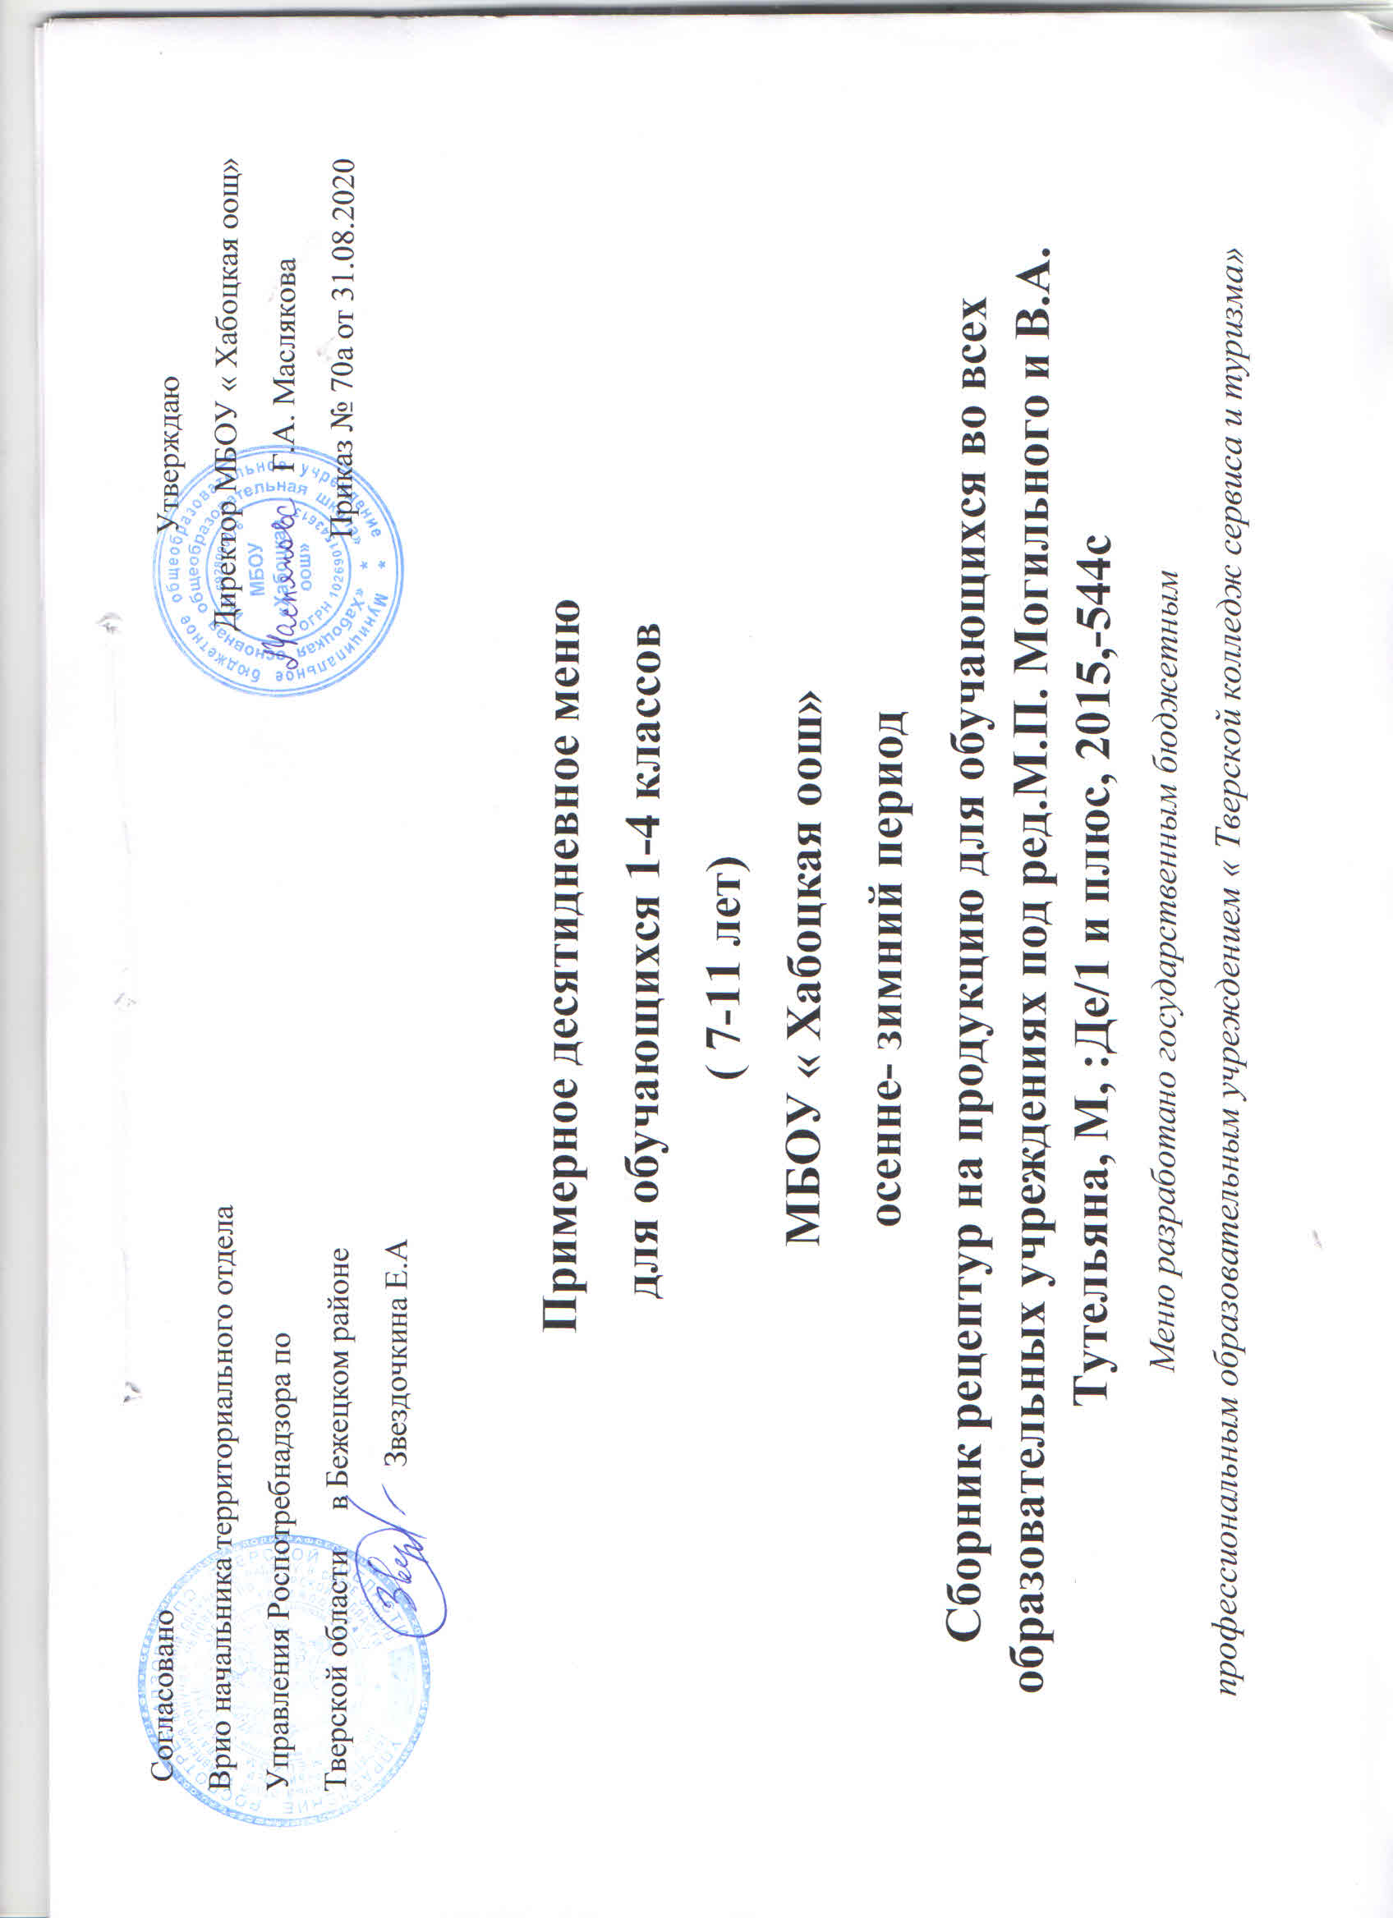
МЕНЮ

(2-х разового питания на 10 дней)
 | на осенне-зимний период

для обучающихся 1-4-х классов по категории от 7-11 лет общеобразовательных организаций Тверской
области в соответствии требованиям СанПиН 2.4.5.2409-08 «Санитарно-эпидемиологические
требования к организации питания обучающихся в общеобразовательных учреждениях, учреждениях
начального и среднего профессионального образования» и МР 2.4.5.0107-15 «Организация питания
детей дошкольного и школьного возраста в организованных коллективах».

Сборник технических нормативов-Сборник рецептур но продукцию для обучающихся во всех образовательных
учреждениях/Под ред, М.П.Могильного и В.А.Тутельяна,-М,:Де/1и плюс, 2015,-544с
В соответствии нормативов Учреждения Российской Академии Медицинских Наук Научно-исследовательский
институт питания РАМН, 2011

Разработано государственным бюджетным профессиональным образовательным учреждением «Тверской колледж
сервиса и туризма».

